MFC자가 진단
PM에서 진행(PMA, PMB, PMC 모두 해줘야됨)
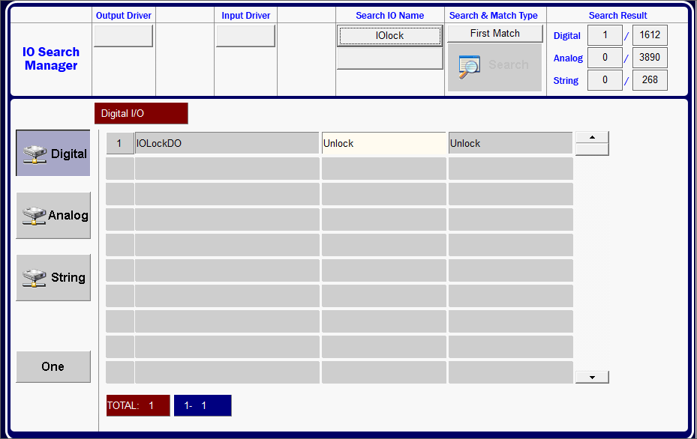

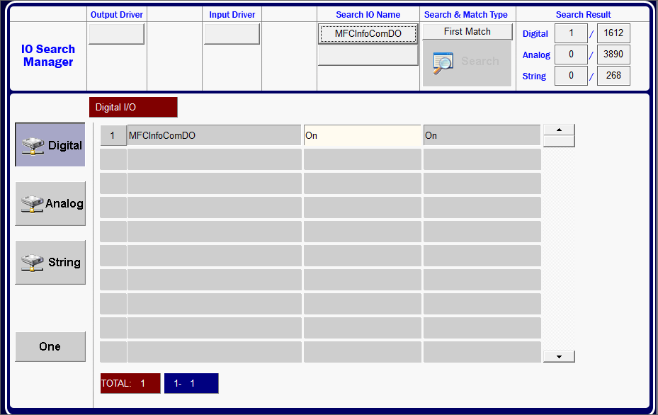

 | Off 후 On으로 변경

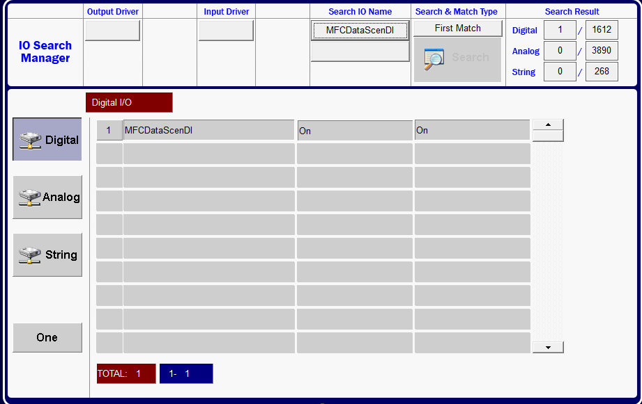

 | "On" 되었는지 확인 다음 동작 진행



 | Off 후 On 진행

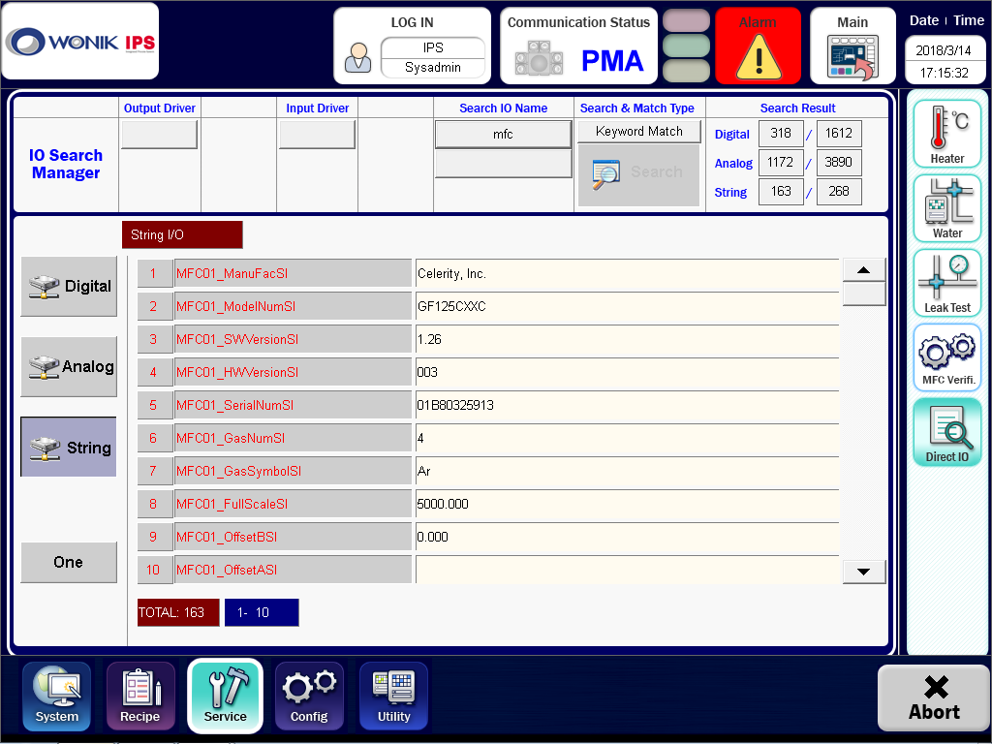

 | 값이 Update되었는지 확인

